Tabelle1
The "Piper" V1.2 |  |  |  | Ihr Kontakt bei Fragen und Anregungen: | michael.lueck@expo-engineering.de
 |  |  |  |  | andreas.fritz@expo-engineering.de
Dieses Tool ersetzt keine Statische Berechnung! Hinweise s.u.!
Berechnen Sie einfache "Pipes" als Kragarm, oder frei tragend zwischen 2 Punkten! |  |  |  |  |  |  |  |  |  |  |  |  |  | t (mm) < | fo | fu | g |  | Auswahl | fo | gamma M | MRd (kNcm) | g (kN/m)
 |  |  |  |  |  |  |  |  |  |  |  | 1 | EN AW-6060 T5 | 15 | 120 | 160 | 0.0027 |  | 4 | 250 | 1.1 | 111.64720492 | 0.0027
Daten des zu berechnenden Rohres |  |  |  |  |  |  |  |  |  |  |  | 2 | EN AW-6061 T6 | 25 | 240 | 260 | 0.0027
d = | 50 | mm | Außendurchmesser |  | Eingabe! |  |  |  |  |  |  | 3 | EN AW-6063 T5 | 25 | 110 | 160 | 0.0027
t = | 3 | mm | Wandstärke |  | Eingabe! |  |  |  |  |  |  | 4 | EN AW-6082 T6 | 15 | 250 | 290 | 0.0027
 |  |  |  |  |  |  |  |  |  |  |  | 5 | S235 (ST37) |  | 235 | 360 | 0.00785
 |  |  | Werkstoff Auswahl |  |  |  |  |  |  |  |  | 6 | S355 (ST52) |  | 355 | 490 | 0.00785
 |  |  |  |  |  |  |  |  |  |  |  | 7
Querschnittsdaten des Rohres |  |  |  |  |  |  |  |  |  |  |  | 8
 |  |  |  |  |  |  |  |  |  |  |  | 9
da = | 50.0 | mm | Teilsicherheitsbeiwerte |  |  |  |  |  |  |  |  | 10
di = | 44.0 | mm | Eigenlast | 1.35 |  |  |  |  |  |  |  | 11
A = | 443.0 | mm2 | Nutzlast | 1.5 |  |  |  |  |  |  |  | 12
I = | 122811.9 | mm4 |  |  |  |  |  |  |  |  |  | 13
W = | 4912.5 | mm3 |  |  |  |  |  |  |  |  |  | 14
i = | 16.7 | mm |  |  |  |  |  |  |  |  |  | 15
g = | 0.0120 | kN / m |  |  |  |  |  |  |  |  |  | 16
 |  |  |  |  |  |  |  |  |  |  |  | 17
Anwendung als Kragarm |  |  |  |  |  | Belastung der Schellen |  |  |  |  |  | 18
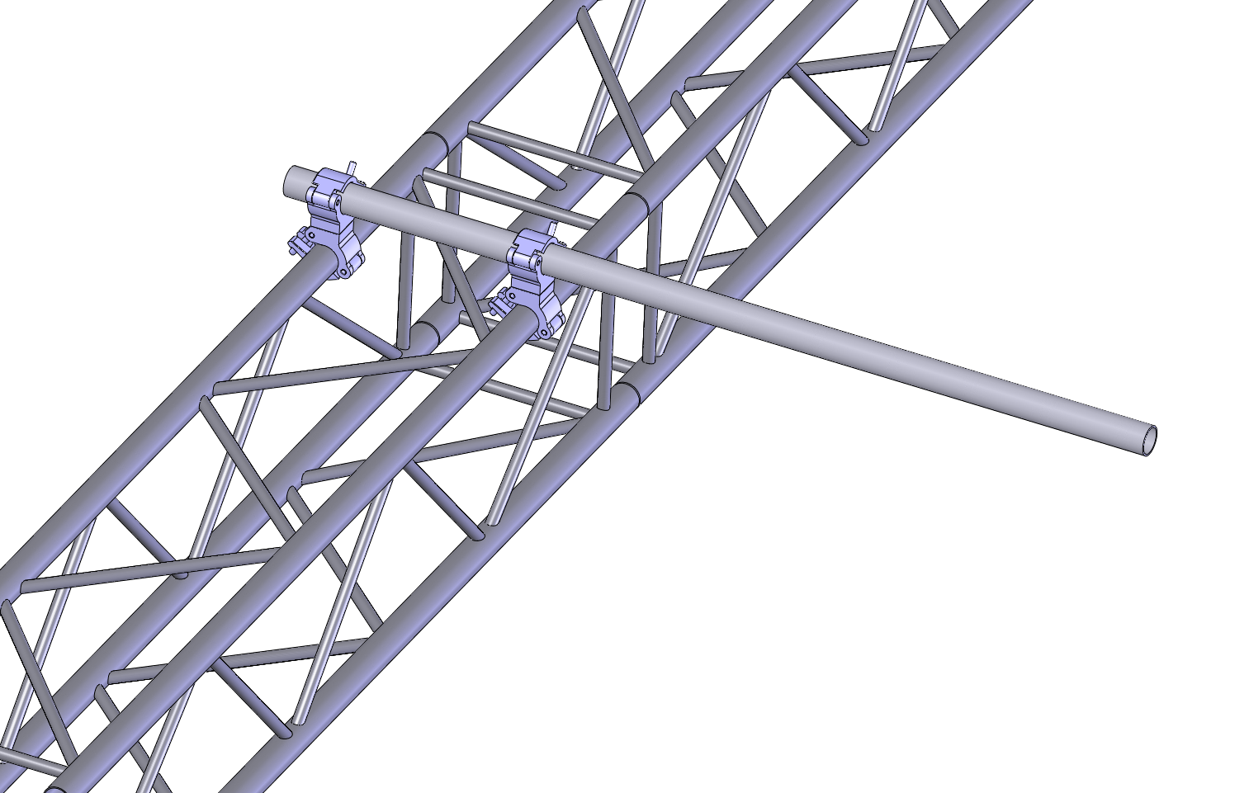
 |  |  |  |  |  |  |  |  |  |  |  | 19
 |  |  |  |  |  |  |  | Breite Truss (Achse-Achse der Gurte) | 24 | cm | Eingabe! | 20

 |  |  |  |  |  |  |  | Schelle am Kragarm | 2.10 | kN | auflagernd
 |  |  |  |  |  |  |  | Schelle am Rohrende | -1.69 | kN | abhebend

 |  |  |  |  |  |  |  |  | Angabe ohne Teilsicherheitsbeiwerte

 |  |  |  |  |  |  |  |  |  |  |  | M(p) = | 40 | kNcm |  | Gk Rohr = | 0.0148 | kN
 |  |  |  |  |  |  |  |  |  |  |  | Md(p) = | 60 | kNcm |  | Pos. Res Gk = | 62 | cm | von A
 |  | Last am Kragarm P = | 0.4 | kN | Eingabe! |  |  |  |  |  |  |  |  |  |  | Pk = | 0.4 | kN
 |  | Abstand der Last bis zur ersten Schelle a = | 100 | cm | Eingabe! |  |  |  |  |  |  | M(g) = | 0.59800216161 | kNcm
 |  |  |  |  |  |  |  |  |  |  |  | Md(g) = | 0.80730291817 | kNcm |  | B = | 2.1049786718 | kN
 |  | Ausnutzung des Rohres h = | 0.54 | zulässig |  |  |  |  |  |  |  |  |  |  |  | A = | -1.6901 | kN

Anwendung an den Enden gelenkig gelagert |  |  |  |  |  | Belastung der Schellen
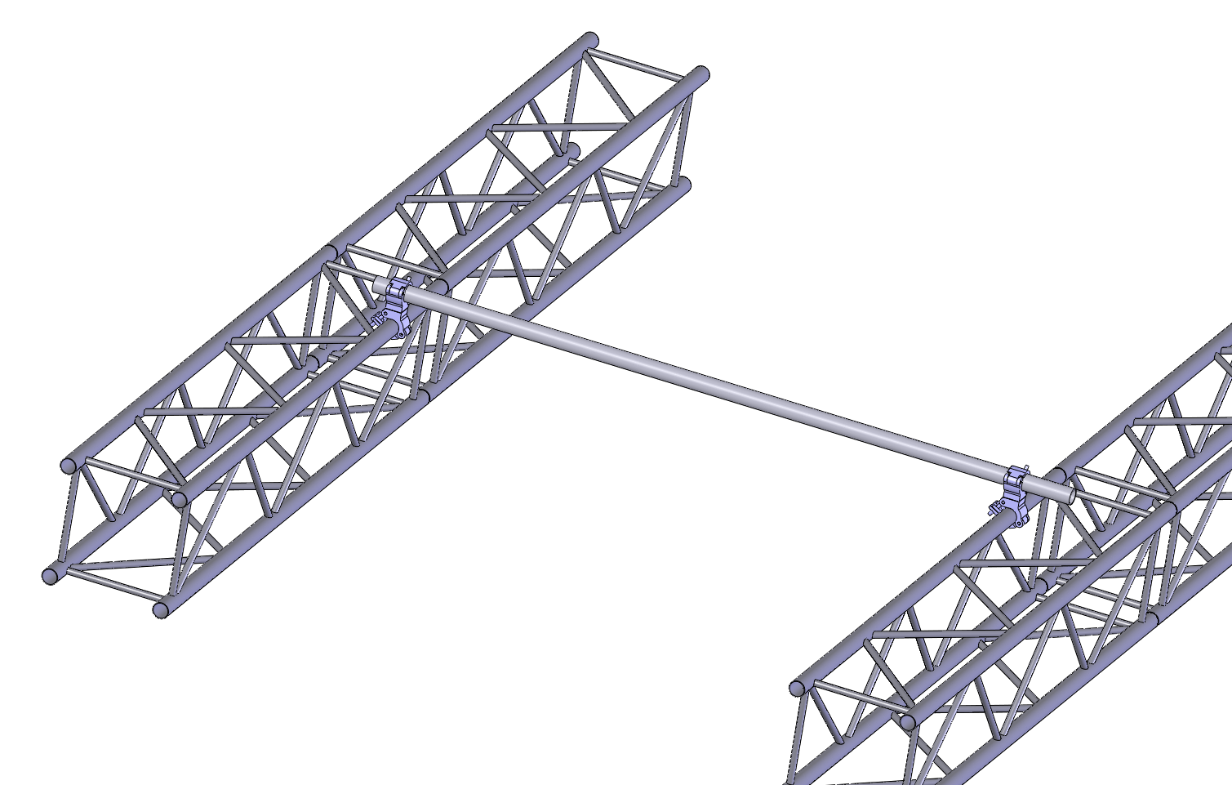
 |  |  |  |  |  |  | Beide Schellen |  | 0.42 | kN | auflagernd

 |  |  |  |  |  |  |  |  | Angabe ohne Teilsicherheitsbeiwerte

 |  |  |  |  |  |  |  |  |  |  |  | M(p) = | 52 | kNcm |  | Gk Rohr = | 0.031096112404 | kN
 |  |  |  |  |  |  |  |  |  |  |  | Md(p) = | 78 | kNcm
 |  |  |  |  |  |  |  |  |  |  |  |  |  |  |  | Pk = | 0.8 | kN
 |  | Mittige Punktlast P = | 0.8 | kN | Eingabe! |  |  |  |  |  |  | M(g) = | 1.0106236531 | kNcm
 |  | Frei tragende Länge l = | 260 | cm | Eingabe! |  |  |  |  |  |  | Md(g) = | 1.3643419317 | kNcm |  | B = | 0.4155480562 | kN
 |  |  |  |  |  |  |  |  |  |  |  |  |  |  |  | A = | 0.4155480562 | kN
 |  | Ausnutzung des Rohres h = | 0.71 | zulässig

Achtung:
Diese Tabelle kann keine Statische Berechnung ersetzen!
Der Autor, als auch die Expo Engineering GmbH übernehmen keinerlei Haftung!
Anwendung auf eigene Gefahr!
Hier wird nur die Tragfähigkeit des Rohres untersucht. Lokale Beanspruchungen
der Traversesind nicht enthalten!
Copyright © Expo Engineering GmbH

